Cam-J_DL用
Z999999 | Campusmate-J 「学生情報ダウンロード」の仕方
,Z998877
, | ①「アルバイター使用願」シートのC列に、雇用する学生の学籍番号のみ入力
,
, | ②Campusmate-Jを起動し、メニューから「学生情報ダウンロード」を実行
,
, | ③「抽出条件選択」 ＞ 「アルバイター使用願」を選択（条件番号：159661）
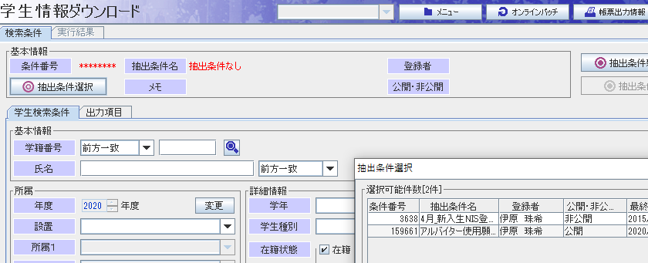
,
,
,
,
,
,
,
,
,
,
,
,
,
,
, | ④「学生検索条件」タブの「学籍番号」欄プルダウンメニューから「複数指定」を選択
,
, | ⑤このシートのＡ列に表示されている学籍番号表示部分を範囲選択し、コピー
,
, | ⑥Campusmate-Jの「学籍番号」欄の右側入力枠にマウス右クリックにより貼り付け
,
,
,
,
,
, | ⑦「ダウンロード」ボタンをクリックして任意の場所にファイルを保存
, | ※データを保存する際は、ファイルのタイプの選択を必ず「Excelファイル(*.xlsx)」にしてください。
, | 初期設定のcsvファイルのままにした場合、作業時のデータの開き方によっては住所の枝番等が
, | 意図しない表示になり、正しくアルバイター使用願の作成ができなくなる可能性があります。
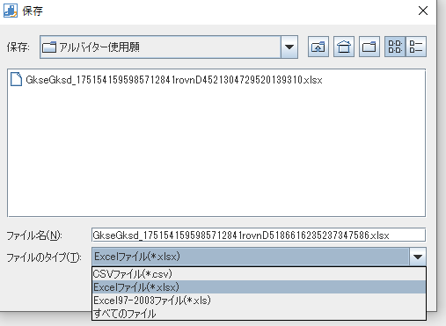
,
,
,
,
,
,
,
,
,
,
,
,
,
,
,
,
,
,
,
,
, | ※ダウンロードデータは複数指定した学籍番号順に出力されないため、コピーする際は「学籍番号」も
, | 範囲に含めてください。
,
,
,
,
,
,
,
,
,
,
,
,
,
,
,
,
,
,
,
,
,
,
,
,
,
,
,
,
,
,
,
,
,
,
,
,
,
,
,
,
,
,
,

